3Dリソース
コネクトシティ_仕様書_3Dリソース

仕様書：3Dリソース

トップページ
 | 3Dモデル
3Dリソース

 | ファイル名 (オブジェクト名) | 説明 |  | 拡張子

 | player.fbx | ユーザーが操作するプレイヤーキャラクター |  | fbx

 | 特徴

 |  |  | 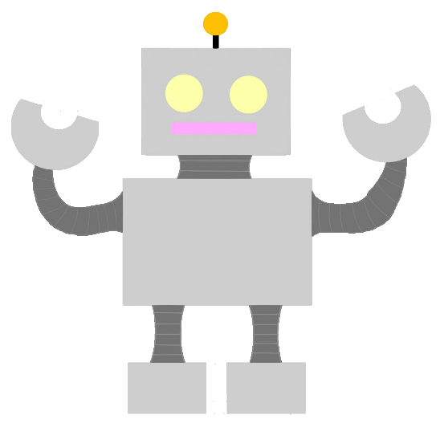 ・壊れかけのロボットをイメージ ・二足歩行で移動する。奥行きに移動する事ができない ▼理想のイラスト

 | ファイル名 (オブジェクト名) | 説明 |  | 拡張子

 | move_block.fbx | 空間操作する事が可能なオブジェクト |  | fbx

 | 特徴

 |  |  | 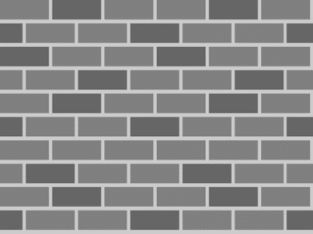 ・オブジェクトは鉄ブロックをイメージ ・ ▼理想のイラスト

 | ファイル名 (オブジェクト名) | 説明 |  | 拡張子

 | no_move_block.jbx | 空間操作する事ができないオブジェクト |  | fbx

 | 特徴

 |  |  | 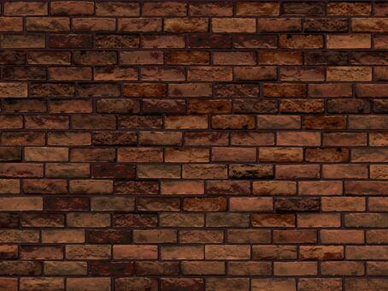 ・ブロックはレンガ調をイメージ ・ ▼理想のイラスト

 | ファイル名 (オブジェクト名) | 説明 |  | 拡張子

 | goal.fbx | プレイヤーが触れるとステージクリアとなるオブジェクト |  | fbx

 | 特徴

 |  |  |  ・黄色の旗 ・プレイヤーが触れた際、ステージクリアとなり、次のステージに進むことができる。 ・旗の色はUnityで設定。 ▼理想のイラスト

 | ファイル名 (オブジェクト名) | 説明 |  | 拡張子

 |  |  |  | fbx

 | 特徴

 |  |  | ・ ・ ▼理想のイラスト

 | ファイル名 (オブジェクト名) | 説明 |  | 拡張子

 |  |  |  | fbx

 | 特徴

 |  |  | ・ ・ ▼理想のイラスト

 | ファイル名 (オブジェクト名) | 説明 |  | 拡張子

 |  |  |  | fbx

 | 特徴

 |  |  | ・ ・ ▼理想のイラスト

 | ファイル名 (オブジェクト名) | 説明 |  | 拡張子

 |  |  |  | fbx

 | 特徴

 |  |  | ・ ・ ▼理想のイラスト

